podział na subregiony

Podział Wielkopolski na subregiony wg przynależności powiatowych urzędów pracy do Oddziałów Wojewódzkiego Urzędu Pracyw Poznaniu
 | powrót do spisu tabel

Tab. 3.1
Tabela 3. Osoby bezrobotne w Wielkopolsce ogółem - grudzień 2020 r. |  |  |  |  |  |  |  | Powrót do spisu tabel
3.1 Liczba, zmiany i płynność bezrobocia
L.p. | Powiaty | Liczba bezrobotnych w końcu miesiąca | % wzrost/spadek bezrobotnych |  | dane z miesiąca sprawozdawczego
 |  |  | w stosunku do listopada 2020 r. | w stosunku do grudnia 2019 r. | napływ | odpływ
 |  |  |  |  |  | ogółem | z powodu podjęcia pracy
1. | chodzieski | 1,611 | 4.8 | 14.9 | 172 | 98 | 59
2. | czarnkowsko -trzcianecki | 1,525 | 5.8 | 11.4 | 266 | 182 | 119
3. | gnieźnieński | 2,059 | -3.4 | 14.3 | 235 | 308 | 177
4. | gostyński | 1,901 | 2.6 | 15.1 | 190 | 141 | 119
5. | grodziski | 929 | -1.9 | 21.8 | 90 | 108 | 88
6. | jarociński | 1,417 | -0.2 | 40.0 | 253 | 256 | 207
7. | kaliski | 2,512 | 3.9 | 29.4 | 305 | 211 | 147
7a. | - powiat ziemski | 880 | 2.9 | 27.4 | 113 | 88 | 63
7b. | - m. Kalisz | 1,632 | 4.4 | 30.5 | 192 | 123 | 84
8. | kępiński | 664 | 2.0 | 27.0 | 119 | 106 | 92
9. | kolski | 1,518 | 4.0 | 18.3 | 331 | 273 | 134
10. | koniński | 6,868 | 2.3 | 19.1 | 697 | 545 | 447
10a. | - powiat ziemski | 4,372 | 2.6 | 15.2 | 472 | 360 | 297
10b. | - m. Konin | 2,496 | 1.6 | 26.6 | 225 | 185 | 150
11. | kościański | 1,068 | 0.0 | 32.2 | 105 | 105 | 72
12. | krotoszyński | 1,394 | 0.3 | 36.8 | 165 | 161 | 116
13. | leszczyński | 1,876 | -0.4 | 12.0 | 245 | 253 | 177
13a. | - powiat ziemski | 732 | 0.4 | 17.9 | 94 | 91 | 66
13b. | - m. Leszno | 1,144 | -1.0 | 8.5 | 151 | 162 | 111
14. | międzychodzki | 713 | 2.9 | 29.2 | 103 | 83 | 66
15. | nowotomyski | 1,032 | 2.6 | 49.8 | 130 | 104 | 81
16. | obornicki | 892 | 2.5 | 43.2 | 104 | 82 | 58
17. | ostrowski | 2,404 | -0.4 | 29.7 | 295 | 304 | 180
18. | ostrzeszowski | 1,066 | 4.0 | 8.4 | 155 | 114 | 86
19. | pilski | 2,931 | -0.1 | 24.8 | 281 | 283 | 149
20. | pleszewski | 1,346 | -1.0 | 36.9 | 230 | 243 | 210
21. | poznański | 11,043 | 2.3 | 87.5 | 1,107 | 864 | 655
21a. | - powiat ziemski | 4,012 | 2.4 | 86.4 | 425 | 331 | 244
21b. | - m. Poznań | 7,031 | 2.2 | 88.1 | 682 | 533 | 411
22. | rawicki | 1,173 | 0.1 | 18.7 | 159 | 158 | 122
23. | słupecki | 1,812 | 0.2 | 18.0 | 197 | 194 | 128
24. | szamotulski | 1,363 | -0.7 | 41.7 | 118 | 128 | 92
25. | średzki | 1,747 | -0.6 | 14.9 | 136 | 147 | 86
26. | śremski | 687 | 3.2 | 48.7 | 104 | 83 | 67
27. | turecki | 1,682 | 3.4 | 21.8 | 267 | 211 | 126
28. | wągrowiecki | 1,370 | 1.9 | 27.6 | 166 | 140 | 87
29. | wolsztyński | 694 | 3.1 | 51.5 | 94 | 73 | 65
30. | wrzesiński | 1,674 | 2.2 | 48.0 | 192 | 156 | 115
31. | złotowski | 1,987 | 3.0 | 6.8 | 215 | 158 | 91
Województwo |  | 60,958 | 1.6 | 31.6 | 7,226 | 6,272 | 4,418
Subregion kaliski |  | 10,803 | 1.2 | 29.9 | 1,522 | 1,395 | 1,038
Subregion koniński |  | 11,880 | 2.3 | 19.2 | 1,492 | 1,223 | 835
Subregion leszczyński |  | 6,712 | 0.9 | 20.3 | 793 | 730 | 555
Subregion pilski |  | 9,424 | 2.6 | 17.0 | 1,100 | 861 | 505
Subregion poznański |  | 22,139 | 1.2 | 53.8 | 2,319 | 2,063 | 1,485

liczba bezrobotnych w podregionach województwa wielkopolskiego w końcu lipca 2004r.
1 | 1

Tab. 4.1
Tabela 4. Bezrobotne kobiety w Wielkopolsce - grudzień 2020 r. |  |  |  |  |  |  |  |  | Powrót do spisu tabel
4.1 Liczba, zmiany i płynność bezrobocia
L.p. | Powiaty | Liczba bezrobotnych kobiet w końcu miesiąca | % wzrost/spadek |  | % udział bezrobotnych kobiet w ogóle | dane z miesiąca sprawozdawczego
 |  |  | w stosunku do listopada 2020 r. | w stosunku do grudnia 2019 r. |  | napływ | odpływ
 |  |  |  |  |  |  | ogółem | z powodu podjęcia pracy
1. | chodzieski | 1,014 | 3.8 | 18.3 | 62.9 | 99 | 62 | 38
2. | czarnkowsko -trzcianecki | 854 | 7.6 | 17.3 | 56.0 | 146 | 86 | 65
3. | gnieźnieński | 1,147 | -4.0 | 6.7 | 55.7 | 125 | 173 | 94
4. | gostyński | 1,128 | 2.7 | 11.9 | 59.3 | 101 | 71 | 60
5. | grodziski | 561 | -2.8 | 23.6 | 60.4 | 47 | 63 | 53
6. | jarociński | 848 | 0.1 | 33.3 | 59.8 | 159 | 158 | 131
7. | kaliski | 1,409 | 3.1 | 26.7 | 56.1 | 147 | 105 | 73
7a. | - powiat ziemski | 514 | 0.0 | 19.3 | 58.4 | 43 | 43 | 32
7b. | - m. Kalisz | 895 | 4.9 | 31.4 | 54.8 | 104 | 62 | 41
8. | kępiński | 396 | 1.8 | 23.0 | 59.6 | 78 | 71 | 60
9. | kolski | 959 | 7.0 | 16.1 | 63.2 | 201 | 138 | 77
10. | koniński | 3,953 | 1.8 | 11.9 | 57.6 | 372 | 302 | 236
10a. | - powiat ziemski | 2,620 | 2.0 | 9.8 | 59.9 | 255 | 204 | 156
10b. | - m. Konin | 1,333 | 1.4 | 16.3 | 53.4 | 117 | 98 | 80
11. | kościański | 674 | -1.5 | 23.0 | 63.1 | 55 | 65 | 48
12. | krotoszyński | 830 | 1.5 | 33.0 | 59.5 | 90 | 78 | 62
13. | leszczyński | 1,163 | 1.2 | 15.5 | 62.0 | 138 | 124 | 97
13a. | - powiat ziemski | 463 | 1.1 | 19.6 | 63.3 | 54 | 49 | 40
13b. | - m. Leszno | 700 | 1.3 | 12.9 | 61.2 | 84 | 75 | 57
14. | międzychodzki | 452 | 5.1 | 20.2 | 63.4 | 59 | 37 | 31
15. | nowotomyski | 595 | 4.6 | 53.4 | 57.7 | 77 | 51 | 44
16. | obornicki | 527 | 3.3 | 34.1 | 59.1 | 56 | 39 | 27
17. | ostrowski | 1,364 | 2.0 | 33.1 | 56.7 | 159 | 132 | 75
18. | ostrzeszowski | 665 | 0.2 | 3.4 | 62.4 | 60 | 59 | 46
19. | pilski | 1,662 | 0.3 | 22.2 | 56.7 | 152 | 147 | 78
20. | pleszewski | 795 | 1.3 | 25.8 | 59.1 | 131 | 121 | 103
21. | poznański | 6,045 | 1.5 | 81.5 | 54.7 | 565 | 476 | 347
21a. | - powiat ziemski | 2,360 | 1.6 | 78.7 | 58.8 | 232 | 195 | 136
21b. | - m. Poznań | 3,685 | 1.4 | 83.4 | 52.4 | 333 | 281 | 211
22. | rawicki | 730 | -0.5 | 19.7 | 62.2 | 86 | 90 | 69
23. | słupecki | 1,050 | 0.2 | 9.6 | 57.9 | 99 | 97 | 64
24. | szamotulski | 821 | 0.4 | 26.3 | 60.2 | 70 | 67 | 56
25. | średzki | 1,088 | 0.1 | 14.6 | 62.3 | 71 | 70 | 40
26. | śremski | 440 | 1.4 | 55.5 | 64.0 | 61 | 55 | 48
27. | turecki | 996 | 1.7 | 9.8 | 59.2 | 135 | 118 | 76
28. | wągrowiecki | 857 | 1.5 | 23.3 | 62.6 | 93 | 80 | 49
29. | wolsztyński | 396 | 2.6 | 44.5 | 57.1 | 49 | 39 | 35
30. | wrzesiński | 977 | 1.6 | 37.0 | 58.4 | 92 | 77 | 57
31. | złotowski | 1,152 | 3.0 | 7.6 | 58.0 | 93 | 59 | 35
Województwo |  | 35,548 | 1.6 | 27.0 | 58.3 | 3,866 | 3,310 | 2,374
Subregion kaliski |  | 6,307 | 1.6 | 26.3 | 58.4 | 824 | 724 | 550
Subregion koniński |  | 6,958 | 2.2 | 11.8 | 58.6 | 807 | 655 | 453
Subregion leszczyński |  | 4,091 | 1.0 | 18.7 | 61.0 | 429 | 389 | 309
Subregion pilski |  | 5,539 | 2.8 | 17.6 | 58.8 | 583 | 434 | 265
Subregion poznański |  | 12,653 | 0.9 | 46.9 | 57.2 | 1,223 | 1,108 | 797

liczba bezrobotnych w podregionach województwa wielkopolskiego w końcu lipca 2004r.
1 | 1

Tab. 5.1
Tabela 5. Osoby bezrobotne zamieszkale na wsi w Wielkopolsce - grudzień 2020 r. |  |  |  |  |  |  |  |  |  | Powrót do spisu tabel
5.1 Liczba, zmiany i płynność bezrobocia
L.p. | Powiaty | Liczba bezrobotnych zamieszkałych na wsi w końcu miesiąca | w tym: | % wzrost/spadek liczby bezrobotnych |  | % udział bezrobotnych zamieszkałych na wsi w ogóle | dane z miesiąca sprawozdawczego
 |  |  | kobiety | w stosunku do listopada 2020 r. | w stosunku do grudnia 2019 r. |  | napływ | odpływ
 |  |  |  |  |  |  |  | ogółem | z powodu podjęcia pracy
1. | chodzieski | 782 | 511 | 5.4 | 15.0 | 48.5 | 78 | 38 | 22
2. | czarnkowsko -trzcianecki | 828 | 454 | 8.2 | 10.4 | 54.3 | 153 | 90 | 67
3. | gnieźnieński | 701 | 405 | -2.1 | 11.1 | 34.0 | 97 | 112 | 67
4. | gostyński | 1,079 | 648 | 4.4 | 15.5 | 56.8 | 117 | 72 | 56
5. | grodziski | 601 | 376 | -1.5 | 23.9 | 64.7 | 62 | 71 | 58
6. | jarociński | 820 | 500 | -0.5 | 39.9 | 57.9 | 164 | 168 | 138
7. | kaliski | 797 | 469 | 2.7 | 25.3 | 31.7 | 97 | 76 | 53
7a. | - powiat ziemski | 797 | 469 | 2.7 | 25.3 | 90.6 | 97 | 76 | 53
7b. | - m. Kalisz | 0 | 0 | 0.0 | 0.0 | 0.0 | 0 | 0 | 0
8. | kępiński | 453 | 275 | 1.8 | 28.3 | 68.2 | 82 | 74 | 64
9. | kolski | 862 | 559 | 7.5 | 14.5 | 56.8 | 235 | 175 | 99
10. | koniński | 3,730 | 2,246 | 2.9 | 15.5 | 54.3 | 404 | 300 | 250
10a. | - powiat ziemski | 3,730 | 2,246 | 2.9 | 15.5 | 85.3 | 404 | 300 | 250
10b. | - m. Konin | 0 | 0 | 0.0 | 0.0 | 0.0 | 0 | 0 | 0
11. | kościański | 547 | 355 | 0.4 | 29.0 | 51.2 | 54 | 52 | 33
12. | krotoszyński | 473 | 274 | 0.6 | 27.2 | 33.9 | 55 | 52 | 32
13. | leszczyński | 689 | 433 | 0.0 | 19.2 | 36.7 | 85 | 85 | 63
13a. | - powiat ziemski | 689 | 433 | 0.0 | 19.2 | 94.1 | 85 | 85 | 63
13b. | - m. Leszno | 0 | 0 | 0.0 | 0.0 | 0.0 | 0 | 0 | 0
14. | międzychodzki | 411 | 258 | 0.5 | 29.2 | 57.6 | 53 | 51 | 39
15. | nowotomyski | 622 | 352 | 2.0 | 46.4 | 60.3 | 82 | 70 | 55
16. | obornicki | 456 | 256 | 1.1 | 45.2 | 51.1 | 49 | 44 | 32
17. | ostrowski | 1,102 | 639 | -0.1 | 29.5 | 45.8 | 135 | 136 | 99
18. | ostrzeszowski | 651 | 419 | 3.5 | 5.9 | 61.1 | 97 | 75 | 58
19. | pilski | 997 | 636 | 1.3 | 12.8 | 34.0 | 106 | 93 | 49
20. | pleszewski | 822 | 490 | 0.5 | 38.4 | 61.1 | 145 | 141 | 126
21. | poznański | 2,520 | 1,506 | 2.9 | 84.2 | 22.8 | 285 | 214 | 160
21a. | - powiat ziemski | 2,520 | 1,506 | 2.9 | 84.2 | 62.8 | 285 | 214 | 160
21b. | - m. Poznań | 0 | 0 | 0.0 | 0.0 | 0.0 | 0 | 0 | 0
22. | rawicki | 542 | 343 | 1.1 | 14.6 | 46.2 | 84 | 78 | 62
23. | słupecki | 1,299 | 773 | -0.7 | 15.9 | 71.7 | 132 | 141 | 88
24. | szamotulski | 707 | 439 | -1.4 | 38.9 | 51.9 | 51 | 61 | 39
25. | średzki | 1,045 | 671 | -0.5 | 15.9 | 59.8 | 78 | 83 | 48
26. | śremski | 305 | 200 | 3.7 | 49.5 | 44.4 | 47 | 36 | 31
27. | turecki | 1,015 | 615 | 3.7 | 25.8 | 60.3 | 163 | 127 | 81
28. | wągrowiecki | 725 | 460 | 2.3 | 23.1 | 52.9 | 87 | 71 | 41
29. | wolsztyński | 512 | 302 | 2.2 | 55.6 | 73.8 | 67 | 56 | 49
30. | wrzesiński | 752 | 450 | 2.7 | 40.6 | 44.9 | 89 | 69 | 52
31. | złotowski | 1,067 | 625 | 4.3 | 12.8 | 53.7 | 123 | 79 | 45
Województwo |  | 27,912 | 16,939 | 2.1 | 25.8 | 45.8 | 3,556 | 2,990 | 2,156
Subregion kaliski |  | 5,118 | 3,066 | 1.0 | 27.7 | 47.4 | 775 | 722 | 570
Subregion koniński |  | 6,906 | 4,193 | 2.8 | 16.9 | 58.1 | 934 | 743 | 518
Subregion leszczyński |  | 3,369 | 2,081 | 1.9 | 23.0 | 50.2 | 407 | 343 | 263
Subregion pilski |  | 4,399 | 2,686 | 4.2 | 14.3 | 46.7 | 547 | 371 | 224
Subregion poznański |  | 8,120 | 4,913 | 1.0 | 42.7 | 36.7 | 893 | 811 | 581

liczba bezrobotnych w podregionach województwa wielkopolskiego w końcu lipca 2004r.
0 | 0

Tab. 6.1
Tabela 6. Osoby bezrobotne do 30 roku życia w Wielkopolsce - grudzień 2020 r. |  |  |  |  |  |  |  |  |  | Powrót do spisu tabel
6.1 Liczba, zmiany i płynność bezrobocia
L.p. | Powiaty | Liczba bezrobotnych do 30 roku życia w końcu miesiąca | w tym: | % wzrost/spadek liczby bezrobotnych |  | % udział bezrobotnych do 30 roku życia w ogóle | dane z miesiąca sprawozdawczego
 |  |  | kobiety | w stosunku do listopada 2020 r. | w stosunku do grudnia 2019 r. |  | napływ | odpływ
 |  |  |  |  |  |  |  | ogółem | z powodu podjęcia pracy
1. | chodzieski | 415 | 286 | 4.3 | 26.5 | 25.8 | 55 | 36 | 25
2. | czarnkowsko -trzcianecki | 417 | 275 | 8.3 | 21.6 | 27.3 | 108 | 72 | 56
3. | gnieźnieński | 425 | 278 | -7.4 | 5.2 | 20.6 | 91 | 118 | 70
4. | gostyński | 614 | 404 | 1.5 | 19.0 | 32.3 | 86 | 75 | 69
5. | grodziski | 269 | 175 | -7.2 | 20.6 | 29.0 | 45 | 61 | 57
6. | jarociński | 464 | 319 | -2.3 | 40.6 | 32.7 | 142 | 149 | 131
7. | kaliski | 658 | 431 | 1.9 | 41.5 | 26.2 | 96 | 80 | 60
7a. | - powiat ziemski | 297 | 189 | 1.0 | 41.4 | 33.8 | 48 | 44 | 33
7b. | - m. Kalisz | 361 | 242 | 2.6 | 41.6 | 22.1 | 48 | 36 | 27
8. | kępiński | 210 | 141 | 0.0 | 21.4 | 31.6 | 64 | 62 | 57
9. | kolski | 491 | 351 | 5.6 | 10.6 | 32.3 | 146 | 117 | 67
10. | koniński | 2,098 | 1,318 | 0.4 | 26.1 | 30.5 | 291 | 272 | 245
10a. | - powiat ziemski | 1,507 | 953 | 0.3 | 18.4 | 34.5 | 211 | 199 | 177
10b. | - m. Konin | 591 | 365 | 0.5 | 51.2 | 23.7 | 80 | 73 | 68
11. | kościański | 301 | 206 | -4.4 | 46.1 | 28.2 | 40 | 49 | 38
12. | krotoszyński | 421 | 290 | -0.2 | 45.7 | 30.2 | 80 | 76 | 59
13. | leszczyński | 490 | 330 | 2.1 | 7.7 | 26.1 | 111 | 96 | 65
13a. | - powiat ziemski | 230 | 152 | 3.1 | 17.9 | 31.4 | 51 | 43 | 30
13b. | - m. Leszno | 260 | 178 | 1.2 | 0.0 | 22.7 | 60 | 53 | 35
14. | międzychodzki | 218 | 151 | -0.5 | 19.8 | 30.6 | 46 | 45 | 41
15. | nowotomyski | 305 | 207 | 3.4 | 68.5 | 29.6 | 58 | 47 | 43
16. | obornicki | 235 | 175 | 0.4 | 30.6 | 26.3 | 42 | 38 | 33
17. | ostrowski | 706 | 444 | -3.2 | 35.0 | 29.4 | 109 | 120 | 83
18. | ostrzeszowski | 335 | 240 | -2.9 | 0.0 | 31.4 | 62 | 68 | 57
19. | pilski | 751 | 502 | -3.1 | 21.3 | 25.6 | 98 | 116 | 57
20. | pleszewski | 492 | 291 | -4.1 | 47.3 | 36.6 | 103 | 124 | 112
21. | poznański | 2,388 | 1,475 | -0.7 | 102.0 | 21.6 | 305 | 304 | 254
21a. | - powiat ziemski | 941 | 598 | 0.0 | 96.9 | 23.5 | 126 | 117 | 98
21b. | - m. Poznań | 1,447 | 877 | -1.1 | 105.5 | 20.6 | 179 | 187 | 156
22. | rawicki | 374 | 246 | -5.3 | 7.5 | 31.9 | 71 | 89 | 73
23. | słupecki | 610 | 371 | -3.2 | 18.0 | 33.7 | 77 | 92 | 68
24. | szamotulski | 367 | 241 | -2.1 | 30.6 | 26.9 | 56 | 61 | 51
25. | średzki | 479 | 328 | -1.8 | 7.6 | 27.4 | 48 | 53 | 35
26. | śremski | 172 | 116 | -7.0 | 22.0 | 25.0 | 34 | 45 | 37
27. | turecki | 483 | 314 | -1.6 | 18.4 | 28.7 | 101 | 100 | 62
28. | wągrowiecki | 389 | 289 | 0.3 | 16.1 | 28.4 | 64 | 60 | 40
29. | wolsztyński | 226 | 152 | 1.3 | 49.7 | 32.6 | 42 | 37 | 36
30. | wrzesiński | 479 | 325 | 1.7 | 44.7 | 28.6 | 72 | 61 | 52
31. | złotowski | 547 | 376 | -1.8 | 7.5 | 27.5 | 72 | 80 | 50
Województwo |  | 16,829 | 11,047 | -0.8 | 31.0 | 27.6 | 2,815 | 2,803 | 2,183
Subregion kaliski |  | 3,286 | 2,156 | -1.6 | 34.2 | 30.4 | 656 | 679 | 559
Subregion koniński |  | 3,682 | 2,354 | 0.2 | 21.4 | 31.0 | 615 | 581 | 442
Subregion leszczyński |  | 2,005 | 1,338 | -0.6 | 19.6 | 29.9 | 350 | 346 | 281
Subregion pilski |  | 2,519 | 1,728 | 0.6 | 18.0 | 26.7 | 397 | 364 | 228
Subregion poznański |  | 5,337 | 3,471 | -1.5 | 50.3 | 24.1 | 797 | 833 | 673

liczba bezrobotnych w podregionach województwa wielkopolskiego w końcu lipca 2004r.
0 | 0

Tab.7.1
Tabela 7. Osoby bezrobotne powyżej 50 roku życia w Wielkopolsce - grudzień 2020 r. |  |  |  |  |  |  |  |  |  | Powrót do spisu tabel
7.1 Liczba, zmiany i płynność bezrobocia
L.p. | Powiaty | Liczba bezrobotnych powyżej 50 roku życia w końcu miesiąca | w tym: | % wzrost/spadek liczby bezrobotnych |  | % udział bezrobotnych powyżej 50 roku życia w ogóle | dane z miesiąca sprawozdawczego
 |  |  | kobiety | w stosunku do listopada 2020 r. | w stosunku do grudnia 2019 r. |  | napływ | odpływ
 |  |  |  |  |  |  |  | ogółem | z powodu podjęcia pracy
1. | chodzieski | 440 | 221 | 5.5 | 6.5 | 27.3 | 41 | 18 | 9
2. | czarnkowsko -trzcianecki | 435 | 151 | 3.3 | 3.6 | 28.5 | 49 | 35 | 13
3. | gnieźnieński | 640 | 252 | -1.7 | 12.5 | 31.1 | 39 | 50 | 21
4. | gostyński | 397 | 153 | 4.7 | -0.5 | 20.9 | 33 | 15 | 6
5. | grodziski | 226 | 101 | -0.4 | 11.3 | 24.3 | 14 | 15 | 5
6. | jarociński | 354 | 138 | 1.1 | 41.0 | 25.0 | 28 | 24 | 12
7. | kaliski | 676 | 259 | 5.1 | 24.0 | 26.9 | 74 | 41 | 21
7a. | - powiat ziemski | 191 | 68 | 3.8 | 13.0 | 21.7 | 18 | 11 | 6
7b. | - m. Kalisz | 485 | 191 | 5.7 | 29.0 | 29.7 | 56 | 30 | 15
8. | kępiński | 181 | 70 | 1.1 | 22.3 | 27.3 | 9 | 7 | 3
9. | kolski | 322 | 142 | 0.6 | 15.0 | 21.2 | 41 | 39 | 14
10. | koniński | 1,441 | 580 | 4.5 | 17.2 | 21.0 | 121 | 59 | 30
10a. | - powiat ziemski | 827 | 350 | 5.9 | 14.7 | 18.9 | 77 | 31 | 16
10b. | - m. Konin | 614 | 230 | 2.7 | 20.6 | 24.6 | 44 | 28 | 14
11. | kościański | 251 | 117 | 0.8 | 14.1 | 23.5 | 16 | 14 | 4
12. | krotoszyński | 332 | 117 | 0.6 | 23.0 | 23.8 | 20 | 18 | 10
13. | leszczyński | 458 | 208 | -2.1 | 8.3 | 24.4 | 32 | 42 | 20
13a. | - powiat ziemski | 173 | 75 | -3.9 | 20.1 | 23.6 | 6 | 13 | 9
13b. | - m. Leszno | 285 | 133 | -1.0 | 2.2 | 24.9 | 26 | 29 | 11
14. | międzychodzki | 170 | 75 | 8.3 | 51.8 | 23.8 | 20 | 7 | 1
15. | nowotomyski | 214 | 85 | -0.5 | 24.4 | 20.7 | 14 | 15 | 6
16. | obornicki | 236 | 81 | 6.8 | 41.3 | 26.5 | 27 | 12 | 6
17. | ostrowski | 618 | 250 | 0.0 | 26.6 | 25.7 | 50 | 50 | 16
18. | ostrzeszowski | 252 | 109 | 12.5 | 11.5 | 23.6 | 40 | 12 | 6
19. | pilski | 781 | 290 | 2.4 | 19.6 | 26.6 | 69 | 51 | 19
20. | pleszewski | 251 | 115 | 3.7 | 33.5 | 18.6 | 36 | 27 | 17
21. | poznański | 2,867 | 1,102 | 4.2 | 60.9 | 26.0 | 240 | 125 | 73
21a. | - powiat ziemski | 954 | 368 | 5.0 | 48.8 | 23.8 | 86 | 41 | 24
21b. | - m. Poznań | 1,913 | 734 | 3.8 | 67.7 | 27.2 | 154 | 84 | 49
22. | rawicki | 260 | 106 | 8.3 | 19.3 | 22.2 | 36 | 16 | 8
23. | słupecki | 352 | 144 | 4.5 | 8.3 | 19.4 | 32 | 17 | 8
24. | szamotulski | 320 | 139 | 0.0 | 28.0 | 23.5 | 16 | 16 | 8
25. | średzki | 427 | 188 | -0.5 | 11.5 | 24.4 | 21 | 23 | 12
26. | śremski | 172 | 88 | 3.6 | 44.5 | 25.0 | 18 | 12 | 9
27. | turecki | 392 | 161 | 4.5 | 15.3 | 23.3 | 46 | 29 | 8
28. | wągrowiecki | 315 | 125 | 2.6 | 19.8 | 23.0 | 30 | 22 | 10
29. | wolsztyński | 166 | 56 | 2.5 | 26.7 | 23.9 | 12 | 8 | 4
30. | wrzesiński | 385 | 151 | 2.1 | 36.0 | 23.0 | 26 | 18 | 5
31. | złotowski | 522 | 180 | 4.8 | -0.2 | 26.3 | 43 | 19 | 7
Województwo |  | 14,853 | 5,954 | 3.0 | 23.8 | 24.4 | 1,293 | 856 | 391
Subregion kaliski |  | 2,664 | 1,058 | 3.0 | 25.9 | 24.7 | 257 | 179 | 85
Subregion koniński |  | 2,507 | 1,027 | 4.0 | 15.3 | 21.1 | 240 | 144 | 60
Subregion leszczyński |  | 1,532 | 640 | 2.3 | 10.1 | 22.8 | 129 | 95 | 42
Subregion pilski |  | 2,493 | 967 | 3.6 | 9.7 | 26.5 | 232 | 145 | 58
Subregion poznański |  | 5,657 | 2,262 | 2.6 | 40.0 | 25.6 | 435 | 293 | 146

liczba bezrobotnych w podregionach województwa wielkopolskiego w końcu lipca 2004r.
0 | 0

Tab. 8.1
Tabela 8. Osoby długotrwale bezrobotne w Wielkopolsce - grudzień 2020 r. |  |  |  |  |  |  |  |  |  | Powrót do spisu tabel
8.1 Liczba, zmiany i płynność bezrobocia
L.p. | Powiaty | Liczba długotrwale bezrobotnych w końcu miesiąca | w tym: | % wzrost/spadek liczby bezrobotnych |  | % udział długotrwale bezrobotnych w ogóle | dane z miesiąca sprawozdawczego
 |  |  | kobiety | w stosunku do listopada 2020 r. | w stosunku do grudnia 2019 r. |  | napływ | odpływ
 |  |  |  |  |  |  |  | ogółem | z powodu podjęcia pracy
1. | chodzieski | 783 | 527 | 3.2 | 23.3 | 48.6 | 47 | 23 | 6
2. | czarnkowsko -trzcianecki | 507 | 301 | 5.8 | 33.1 | 33.2 | 60 | 32 | 13
3. | gnieźnieński | 879 | 544 | 2.7 | 24.5 | 42.7 | 68 | 45 | 14
4. | gostyński | 928 | 620 | 1.2 | 24.1 | 48.8 | 45 | 34 | 26
5. | grodziski | 374 | 254 | -0.8 | 22.6 | 40.3 | 16 | 19 | 9
6. | jarociński | 511 | 346 | 1.8 | 40.4 | 36.1 | 44 | 35 | 20
7. | kaliski | 1,053 | 637 | 3.7 | 40.8 | 41.9 | 85 | 47 | 23
7a. | - powiat ziemski | 369 | 246 | 3.1 | 25.5 | 41.9 | 24 | 13 | 7
7b. | - m. Kalisz | 684 | 391 | 4.1 | 50.7 | 41.9 | 61 | 34 | 16
8. | kępiński | 286 | 175 | 1.4 | 24.9 | 43.1 | 15 | 11 | 7
9. | kolski | 465 | 323 | 1.1 | 26.0 | 30.6 | 55 | 50 | 18
10. | koniński | 3,607 | 2,325 | 2.4 | 26.3 | 52.5 | 225 | 139 | 91
10a. | - powiat ziemski | 2,336 | 1,579 | 2.5 | 28.5 | 53.4 | 148 | 91 | 62
10b. | - m. Konin | 1,271 | 746 | 2.3 | 22.3 | 50.9 | 77 | 48 | 29
11. | kościański | 415 | 306 | 5.1 | 28.1 | 38.9 | 40 | 20 | 12
12. | krotoszyński | 574 | 370 | 3.1 | 34.4 | 41.2 | 38 | 21 | 13
13. | leszczyński | 772 | 514 | 0.7 | 5.8 | 41.2 | 40 | 35 | 21
13a. | - powiat ziemski | 289 | 196 | 2.1 | 18.9 | 39.5 | 17 | 11 | 8
13b. | - m. Leszno | 483 | 318 | -0.2 | -0.8 | 42.2 | 23 | 24 | 13
14. | międzychodzki | 292 | 238 | 9.8 | 42.4 | 41.0 | 35 | 9 | 5
15. | nowotomyski | 297 | 176 | 5.7 | 45.6 | 28.8 | 31 | 15 | 8
16. | obornicki | 301 | 197 | 4.2 | 51.3 | 33.7 | 24 | 12 | 7
17. | ostrowski | 763 | 447 | 1.5 | 41.8 | 31.7 | 62 | 51 | 19
18. | ostrzeszowski | 494 | 362 | 1.2 | 16.8 | 46.3 | 28 | 22 | 15
19. | pilski | 1,074 | 690 | 4.6 | 38.8 | 36.6 | 106 | 59 | 16
20. | pleszewski | 521 | 368 | 6.3 | 49.3 | 38.7 | 60 | 29 | 18
21. | poznański | 3,213 | 1,805 | 4.4 | 58.9 | 29.1 | 257 | 121 | 75
21a. | - powiat ziemski | 1,110 | 675 | 4.7 | 49.0 | 27.7 | 93 | 43 | 28
21b. | - m. Poznań | 2,103 | 1,130 | 4.3 | 64.7 | 29.9 | 164 | 78 | 47
22. | rawicki | 513 | 349 | 5.3 | 37.5 | 43.7 | 52 | 26 | 14
23. | słupecki | 851 | 573 | 0.0 | 12.0 | 47.0 | 41 | 41 | 16
24. | szamotulski | 485 | 345 | 1.9 | 23.4 | 35.6 | 32 | 23 | 18
25. | średzki | 819 | 579 | 2.1 | 32.3 | 46.9 | 43 | 26 | 11
26. | śremski | 185 | 137 | 13.5 | 42.3 | 26.9 | 27 | 5 | 3
27. | turecki | 625 | 437 | 5.4 | 28.1 | 37.2 | 63 | 31 | 13
28. | wągrowiecki | 559 | 397 | 3.5 | 34.4 | 40.8 | 46 | 27 | 12
29. | wolsztyński | 228 | 135 | 4.1 | 51.0 | 32.9 | 17 | 8 | 6
30. | wrzesiński | 601 | 398 | 3.6 | 38.2 | 35.9 | 42 | 21 | 12
31. | złotowski | 931 | 614 | 3.2 | 15.1 | 46.9 | 52 | 23 | 6
Województwo |  | 23,906 | 15,489 | 3.2 | 32.0 | 39.2 | 1,796 | 1,060 | 547
Subregion kaliski |  | 4,202 | 2,705 | 2.8 | 36.5 | 38.9 | 332 | 216 | 115
Subregion koniński |  | 5,548 | 3,658 | 2.3 | 24.0 | 46.7 | 384 | 261 | 138
Subregion leszczyński |  | 2,856 | 1,924 | 2.5 | 22.8 | 42.6 | 194 | 123 | 79
Subregion pilski |  | 3,854 | 2,529 | 4.0 | 27.8 | 40.9 | 311 | 164 | 53
Subregion poznański |  | 7,446 | 4,673 | 3.9 | 42.7 | 33.6 | 575 | 296 | 162

liczba bezrobotnych w podregionach województwa wielkopolskiego w końcu lipca 2004r.
0 | 0

Tab. 9
Tabela 9. Pozostałe osoby bezrobotne będące w szczególnej sytuacji na rynku pracy - grudzień 2020 r. |  |  |  |  |  |  |  |  |  |  |  |  |  | Powrót do spisu tabel
L.p. | Powiaty | Korzystający ze świadczeń pomocy społecznej |  |  | Niepełnosprawni |  |  | Posiadający co najmniej jedno dziecko do 6 roku życia |  |  | Posiadający co najmniej jedno dziecko niepełnosprawne do 18 roku życia
 |  | Bezrobotni ogółem | w tym: | % udział bezrobotnych korzystających ze świadczeń pomocy społecznej ogółem w całej populacji bezrobotnych | Bezrobotni ogółem | w tym: | % udział bezrobotnych niepełnosprawnych ogółem w całej populacji bezrobotnych | Bezrobotni ogółem | w tym: | % udział bezrobotnychposiadających co najmniej jedno dziecko do 6 roku życia ogółem w całej populacji bezrobotnych | Bezrobotni ogółem | w tym: | % udział bezrobotnych posiadający co najmniej jedno dziecko niepełnosprawne do 18 roku życia ogółem w całej populacji bezrobotnych
 |  |  | kobiety |  |  | kobiety |  |  | kobiety |  |  | kobiety

1. | chodzieski | 41 | 27 | 2.5 | 99 | 52 | 6.1 | 315 | 282 | 19.6 | 3 | 3 | 0.2
2. | czarnkowsko -trzcianecki | 171 | 81 | 11.2 | 94 | 50 | 6.2 | 312 | 272 | 20.5 | 4 | 4 | 0.3
3. | gnieźnieński | 0 | 0 | 0.0 | 149 | 79 | 7.2 | 481 | 407 | 23.4 | 0 | 0 | 0.0
4. | gostyński | 0 | 0 | 0.0 | 94 | 51 | 4.9 | 393 | 351 | 20.7 | 10 | 9 | 0.5
5. | grodziski | 10 | 9 | 1.1 | 86 | 56 | 9.3 | 236 | 214 | 25.4 | 1 | 1 | 0.1
6. | jarociński | 0 | 0 | 0.0 | 98 | 45 | 6.9 | 315 | 278 | 22.2 | 7 | 6 | 0.5
7. | kaliski | 208 | 130 | 8.3 | 233 | 90 | 9.3 | 589 | 503 | 23.4 | 9 | 7 | 0.4
7a. | - powiat ziemski | 44 | 28 | 5.0 | 60 | 26 | 6.8 | 239 | 204 | 27.2 | 1 | 1 | 0.1
7b. | - m. Kalisz | 164 | 102 | 10.0 | 173 | 64 | 10.6 | 350 | 299 | 21.4 | 8 | 6 | 0.5
8. | kępiński | 14 | 10 | 2.1 | 51 | 19 | 7.7 | 131 | 123 | 19.7 | 0 | 0 | 0.0
9. | kolski | 1 | 1 | 0.1 | 117 | 57 | 7.7 | 292 | 271 | 19.2 | 0 | 0 | 0.0
10. | koniński | 0 | 0 | 0.0 | 332 | 189 | 4.8 | 1,415 | 1,210 | 20.6 | 2 | 2 | 0.0
10a. | - powiat ziemski | 0 | 0 | 0.0 | 157 | 101 | 3.6 | 954 | 826 | 21.8 | 0 | 0 | 0.0
10b. | - m. Konin | 0 | 0 | 0.0 | 175 | 88 | 7.0 | 461 | 384 | 18.5 | 2 | 2 | 0.1
11. | kościański | 29 | 17 | 2.7 | 106 | 61 | 9.9 | 222 | 197 | 20.8 | 4 | 4 | 0.4
12. | krotoszyński | 1 | 1 | 0.1 | 95 | 37 | 6.8 | 314 | 286 | 22.5 | 3 | 3 | 0.2
13. | leszczyński | 116 | 94 | 6.2 | 144 | 79 | 7.7 | 455 | 410 | 24.3 | 3 | 3 | 0.2
13a. | - powiat ziemski | 18 | 15 | 2.5 | 44 | 24 | 6.0 | 186 | 175 | 25.4 | 0 | 0 | 0.0
13b. | - m. Leszno | 98 | 79 | 8.6 | 100 | 55 | 8.7 | 269 | 235 | 23.5 | 3 | 3 | 0.3
14. | międzychodzki | 67 | 62 | 9.4 | 50 | 29 | 7.0 | 167 | 158 | 23.4 | 1 | 1 | 0.1
15. | nowotomyski | 16 | 10 | 1.6 | 47 | 23 | 4.6 | 227 | 198 | 22.0 | 1 | 0 | 0.1
16. | obornicki | 0 | 0 | 0.0 | 68 | 38 | 7.6 | 218 | 193 | 24.4 | 3 | 3 | 0.3
17. | ostrowski | 34 | 16 | 1.4 | 221 | 120 | 9.2 | 513 | 438 | 21.3 | 0 | 0 | 0.0
18. | ostrzeszowski | 38 | 26 | 3.6 | 50 | 25 | 4.7 | 271 | 245 | 25.4 | 0 | 0 | 0.0
19. | pilski | 14 | 9 | 0.5 | 218 | 100 | 7.4 | 559 | 510 | 19.1 | 9 | 6 | 0.3
20. | pleszewski | 0 | 0 | 0.0 | 75 | 45 | 5.6 | 170 | 154 | 12.6 | 14 | 11 | 1.0
21. | poznański | 242 | 148 | 2.2 | 492 | 213 | 4.5 | 1,342 | 1,160 | 12.2 | 7 | 3 | 0.1
21a. | - powiat ziemski | 71 | 49 | 1.8 | 147 | 72 | 3.7 | 579 | 506 | 14.4 | 6 | 3 | 0.1
21b. | - m. Poznań | 171 | 99 | 2.4 | 345 | 141 | 4.9 | 763 | 654 | 10.9 | 1 | 0 | 0.0
22. | rawicki | 0 | 0 | 0.0 | 89 | 50 | 7.6 | 282 | 253 | 24.0 | 5 | 5 | 0.4
23. | słupecki | 27 | 13 | 1.5 | 106 | 59 | 5.8 | 263 | 236 | 14.5 | 1 | 1 | 0.1
24. | szamotulski | 42 | 26 | 3.1 | 84 | 56 | 6.2 | 275 | 254 | 20.2 | 5 | 5 | 0.4
25. | średzki | 0 | 0 | 0.0 | 63 | 32 | 3.6 | 367 | 345 | 21.0 | 2 | 1 | 0.1
26. | śremski | 8 | 4 | 1.2 | 87 | 50 | 12.7 | 171 | 143 | 24.9 | 4 | 4 | 0.6
27. | turecki | 97 | 69 | 5.8 | 127 | 56 | 7.6 | 369 | 330 | 21.9 | 2 | 1 | 0.1
28. | wągrowiecki | 19 | 10 | 1.4 | 85 | 43 | 6.2 | 295 | 269 | 21.5 | 0 | 0 | 0.0
29. | wolsztyński | 75 | 37 | 10.8 | 76 | 38 | 11.0 | 171 | 151 | 24.6 | 0 | 0 | 0.0
30. | wrzesiński | 0 | 0 | 0.0 | 145 | 68 | 8.7 | 225 | 207 | 13.4 | 0 | 0 | 0.0
31. | złotowski | 63 | 28 | 3.2 | 127 | 60 | 6.4 | 487 | 427 | 24.5 | 0 | 0 | 0.0
Województwo |  | 1,333 | 828 | 2.2 | 3,908 | 1,970 | 6.4 | 11,842 | 10,475 | 19.4 | 100 | 83 | 0.2
Subregion kaliski |  | 295 | 183 | 2.7 | 823 | 381 | 7.6 | 2,303 | 2,027 | 21.3 | 33 | 27 | 0.3
Subregion koniński |  | 125 | 83 | 1.1 | 682 | 361 | 5.7 | 2,339 | 2,047 | 19.7 | 5 | 4 | 0.0
Subregion leszczyński |  | 220 | 148 | 3.3 | 509 | 279 | 7.6 | 1,523 | 1,362 | 22.7 | 22 | 21 | 0.3
Subregion pilski |  | 308 | 155 | 3.3 | 623 | 305 | 6.6 | 1,968 | 1,760 | 20.9 | 16 | 13 | 0.2
Subregion poznański |  | 385 | 259 | 1.7 | 1,271 | 644 | 5.7 | 3,709 | 3,279 | 16.8 | 24 | 18 | 0.1

liczba bezrobotnych w podregionach województwa wielkopolskiego w końcu lipca 2004r.
0 | 0

M1
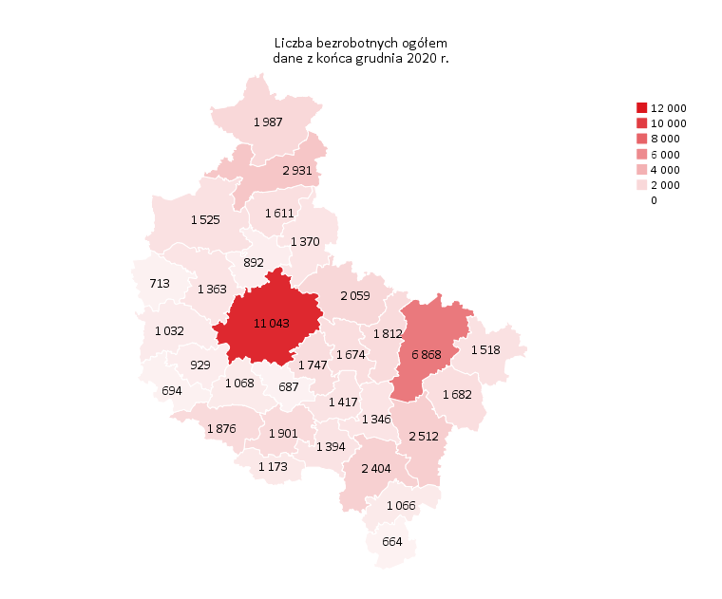
Powrót do spisu tabel

M2
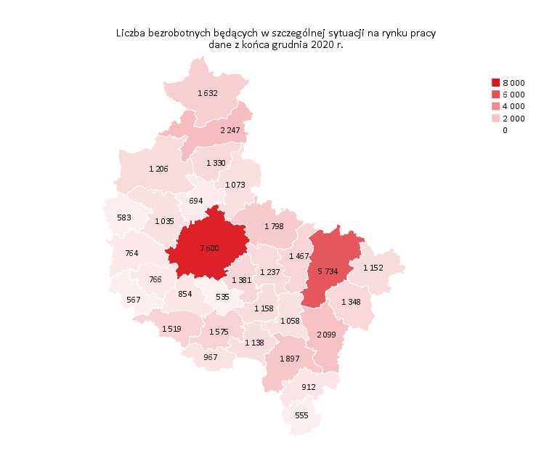
Powrót do spisu tabel

M3

Powrót do spisu tabel

M5
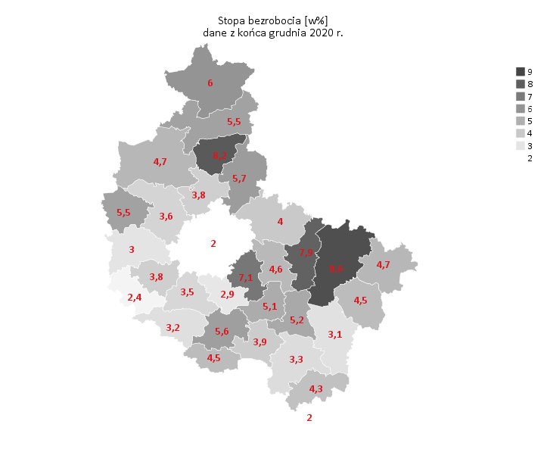
Powrót do spisu tabel

M6
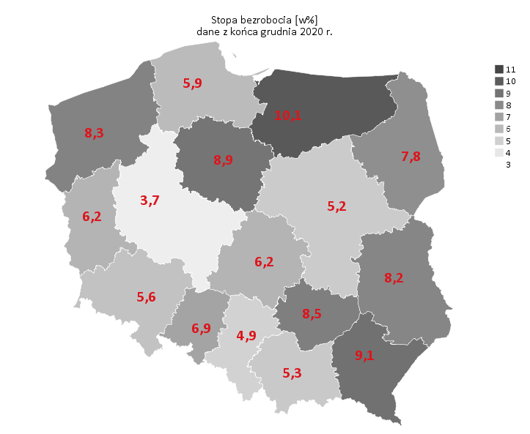
Powrót do spisu tabel

